Tutorial-TH
Require sheet "dwg import" it's first sheet.
วิธีการนำเข้าข้อมูล DWG เข้าสู่ระบบ ด้วยการ Import ด้วย Excel file
1 | ข้อจำกัดในการนำเข้าข้อมูล
 | โปรดตรวจสอบให้แน่ใจว่าตำแหน่ง Sheet Excel "DWG Import" อยู่ในตำแหน่งอันดับที่ 1 เสมอ เพราะระบบ ECN จะอ่านไฟล์แค่ Sheet แรก
Column ที่เป็นวันที่ ต้องมี Data Type เป็น Text เท่านั้น
2 | 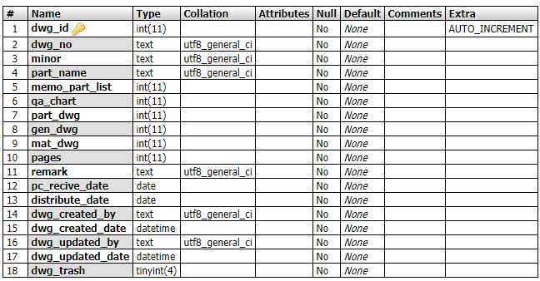 โปรดตรวจสอบ ชนิดของข้อมูลในการนำเข้าระบบ ในส่วนของประเภทของข้อมูล ว่าตรงกับที่ระบบกำหนดไว้หรือไม่ | 1. โดย Column: memo_part_list, qa_chart, part_dwg, gen_dwg, mat_dwg, pages ต้องการให้ใส่ข้อมูลเป็นตัวเลขเท่านั้น 2. Column: pc_revice_date, distribute_date ต้องการให้ใส่ข้อมูลในรูปแบบของวันที่ ตย. 10/07/2019 (วว/ดด/ปปปป) เท่านั้น *** Datatype ของ Excel ต้องเป็น Text เท่านั้น 3. Column อื่น ๆ ให้ใส่ข้อมูลเป็นอะไรก็ได้ ** ไม่ต้องสนใจ dwg_id (เป็นส่วนงานของระบบ) | 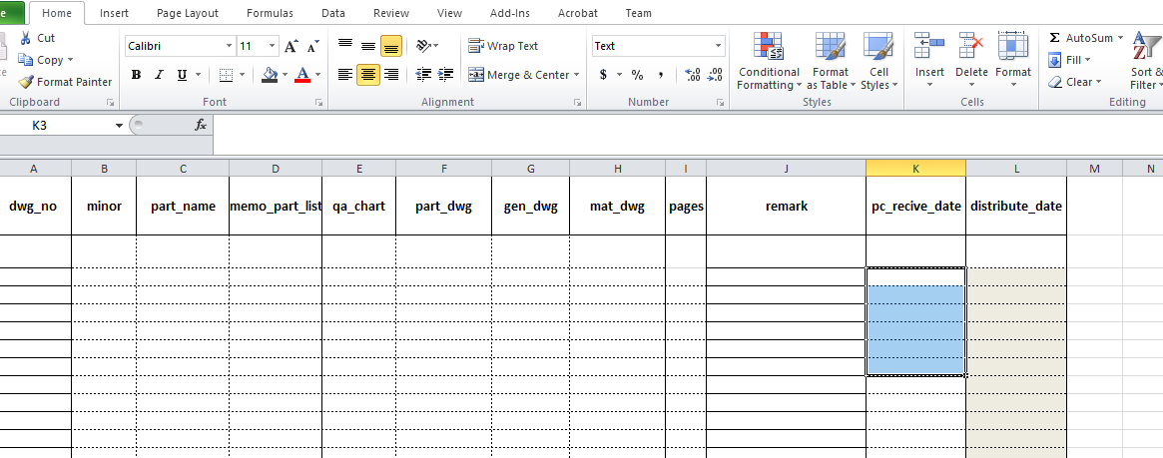
3 | วิธีการนำเข้า (Import manual)
 | (3.1) ระบุข้อมูลที่ Sheet DWG import ให้ตรงตาม Column ที่ต้องการ
 | 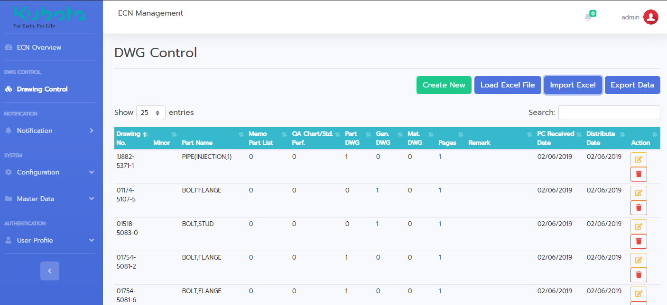 (3.2) นำไฟล์ที่เตรียมไว้ เข้าสู่ระบบ โดยไปที่หน้า DWG Control จากนั้นคลิก Import Excel
 | (3.3) ปรากฎป๊อปอัพให้ Import data คลิกปุ่มเลือกไฟล์
 | 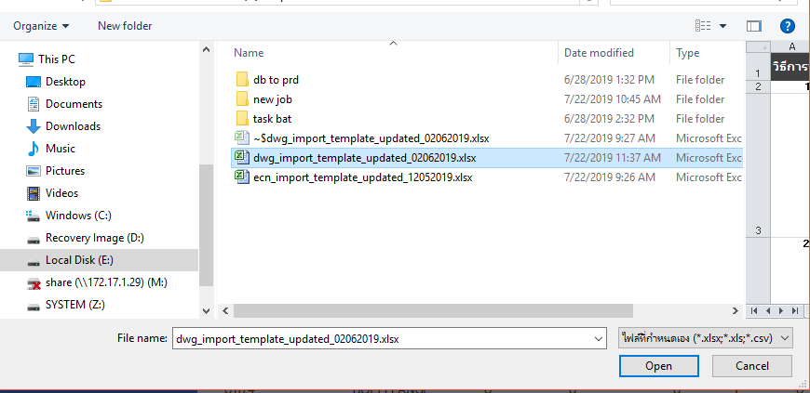 (3.4) แสดงหน้าจากเลือกไฟล์ จากนั้นให้ผู้ใช้งานเลือกไฟล์ที่ท่านได้เตรียมไว้ โดยการคลิก 1 ครั้ง จากนั้นคลิกปุ่ม Open
 | 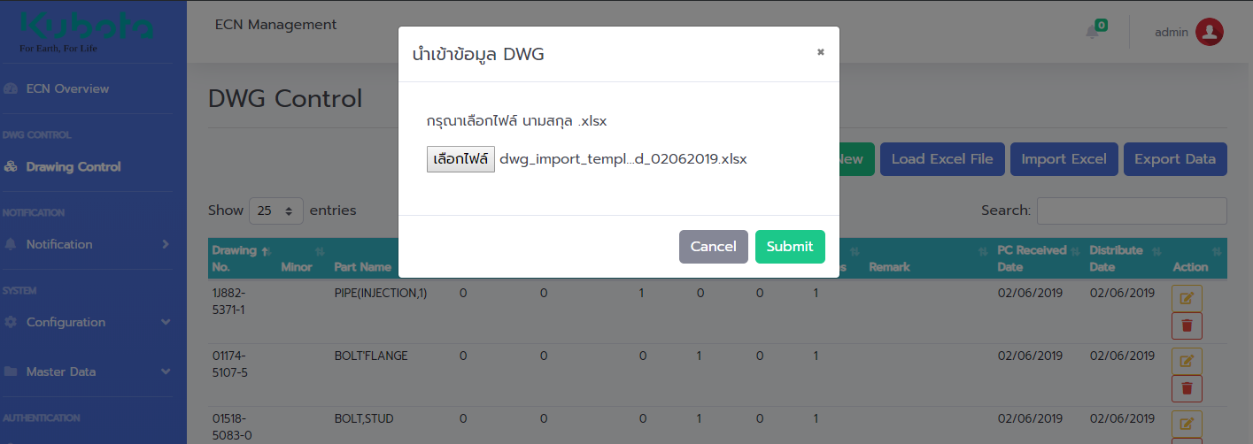 (3.5) คลิกที่ปุ่ม Submit เพื่อดำเนินการต่อในขั้นตอนถัดไป
 | 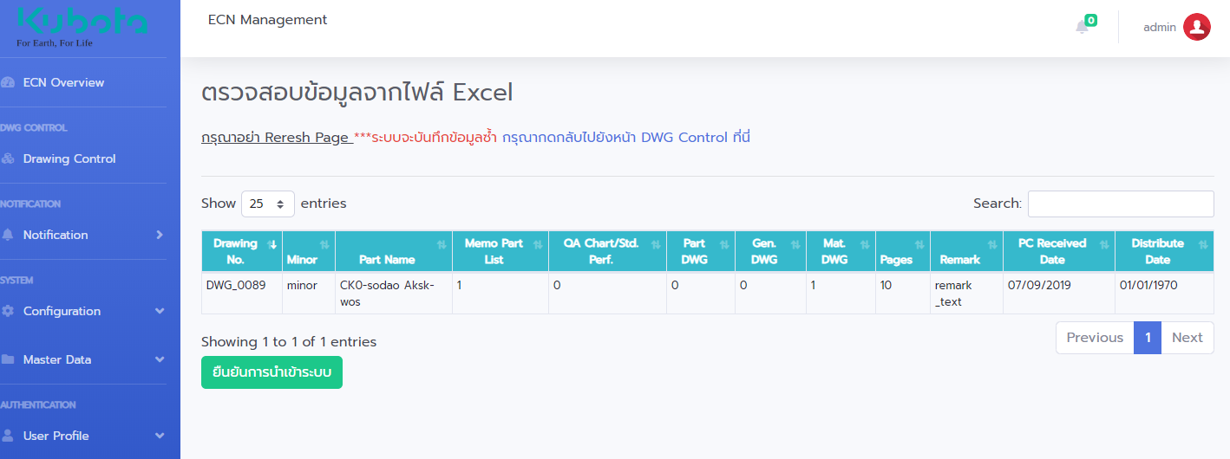 (3.6) ระบบจำทำการตรวจสอบเสมอว่า ข้อมูลที่นำเข้ามีรูปแบบของข้อมูลถูกต้องหรือไม่ หากระบบตรวจสอบแล้วไม่พบปัญหา จะมีปุ่มให้ ยืนยันการนำเข้าสู่ระบบ ทั้งนี้ผู้ใช้งานจำเป็นต้องตรวจสอบข้อมูลอีกครั้ง ที่หน้าจอ เพื่อความถูกต้องของข้อมูล
 | 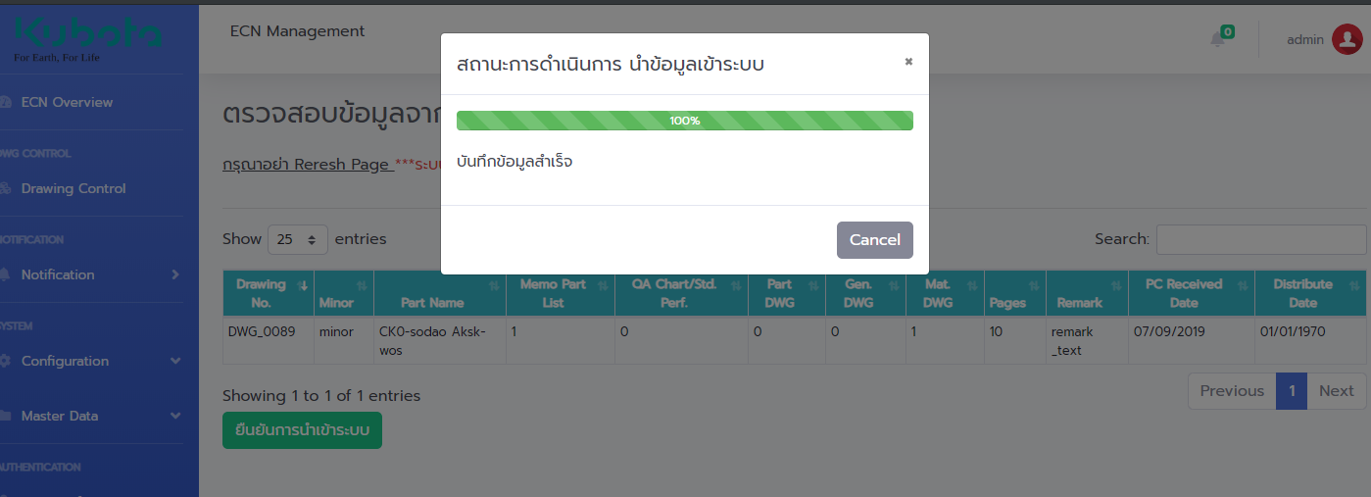 (3.7) เพื่อคลิกปุ่ม ยืนยันการนำเข้าระบบแล้ว ระบบแสดงผลการนำเข้าสู่ระบบ จากนั้นคลิกปุ่ม Cancel และคลิกกลับไปยังหน้า DWG Control
 | (3.8) จากนั้นตรวจสอบข้อมูลที่นำเข้าด้วยการค้นหา พบว่าได้มีข้อมูล Import เข้าสู่ระบบเป็นที่เรียบร้อย

